제안서
상품제안서

대표상품명 |  | 쉘위고 타는 트라이크 캐리어 |  | 추가옵션 구매는 캐리어 구입시에만 가능 |  |  |  |  | 제품 상세페이지 이미지는 ZIP 파일형태 전달
NO | 품명 |  | 이미지 | 권장소비자가 |  | 온라인최저가 | 공동구매 판매가 | 마진 | 마진율 | 배송비 | 제조일자 | 면세 과세 | 활용가능한 상품 페이지 URL
 |  |  |  |  |  |  | VAT포함 | VAT포함 |  |  | 유통기한
1 | 쉘위고 풀가드링 캐리어 (쉘위고 : 아이보리,블랙) |  |  | 319,000 |  | 269,000 | 179,000 | 23,270 | 13% | 무료배송 교환반품 : 16000원 | 25.9월 출시제품 | 과세 | 추후 별도 전달 예정
추가옵션 | ★국내최초★ 등받이형 안전가드 |  |  | 49,900 |  | 34,900 | 23,000 | 2,990 | 13% | 무료배송 (쉘위고와 별도발송) 교환반품 : 7000원 | 25.9월 출시제품 | 과세 | 추후 별도 전달 예정
추가옵션 | 버디백 (버킷백) |  | 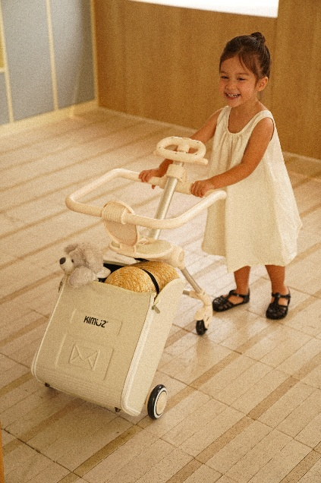 | 52,900 |  | 42,900 | 34,900 | 4,537 | 13% | 무료배송 (쉘위고와 별도발송) 교환반품 : 7000원 | 25.9월 출시제품 | 과세 | 추후 별도 전달 예정
추가옵션 | 친환경 프리미엄 스티커 |  |  | 16,900 |  | 9,900 | 6,900 | 897 | 13% | - | - | 과세 | 추후 별도 전달 예정
세트조합 | 쉘위고 + 안전가드 + 스티커 |  |  | 385,800 |  | 313,800 | 189,000 | 24,570 | 13% | 무료배송 교환반품 : 23000원 | 25.9월 출시제품 | 과세 | 추후 별도 전달 예정
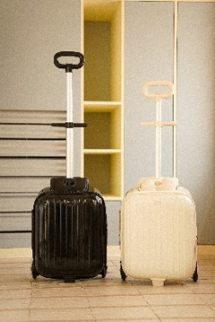
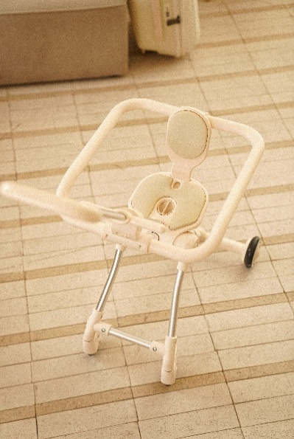
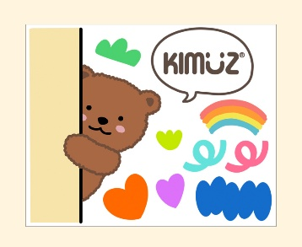

 |  |  |  |  | 아래에 "업무프로세스" 시트도 꼭 확인 부탁드립니다

